Transacciones y Casos de Uso
Caso de uso | Solicitar Resumen de Paciente

Definicion | Se solicita al repositorio (servidor FHIR) crear un resumen de datos de paciente con los recursos FHIR asociados al paciente. $Summary consulta por los recursos y crea el resumen.

Actores
 | Sistema local (plataforma)
 | Repositorio IPS
Transacción
 | Por medio del sistema local se solicita la creación del resumen de datos clínicos del paciente. Para ello, el servidor verifica la factibilidad del resumen, y posteriormente, la operación $Summary consulta por los recursos FHIR y los agrupa para armar el documento de resumen IPS. El repositorio responde emitiendo el bundle document en modo lectura o bien, emite un aviso de que no se logró armar el resumen por dos razones: 1. No existe el paciente 2. No es factible armar el resumen por falta de recursos mínimos obligatorios ** No es responsabildiad de este caso de uso crear la ficha del paciente. El repositorio avisa al sistema local y este último al profesional de la salud de que no existe ficha clínica asociada al paciente y parte otro proceso.
 |  | 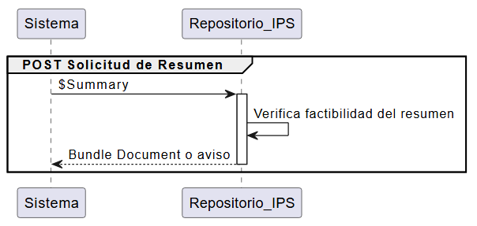
Operación FHIR (posterior)
 | $Summary --> [base]/Patient/[id]/$summary Ejemplo: https://fhir.mi-servidor-salud.com/fhir/Patient/123/$summary
Recursos Vinculados (posterior)
 | Bundle
Respuesta FHIR
 | El servidor (repositorio) devolverá un OperationOutcome que: * Indique respuesta con errores * Indique la emisión de un Bundle documento

Caso de uso | Crear recursos

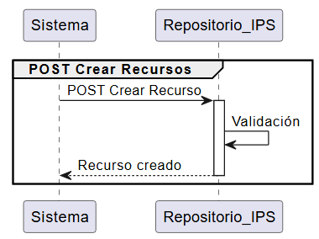
Definicion | En caso de que se requiera de un recurso específico del paciente, y este no lo tiene asociado, entonces se deberá crear el recurso FHIR. Este puede ser cualquiera de los recursos definidos dentro de la guía de resumen de embarazos a partir de la IPS nacional, comenzando por los mínimos obligatorios.

Actores
 | Sistema local
 | Repositorio IPS
Transacción
 | El sistema local envía la solicitud para la creación de los recursos asociados al paciente que fueron creados previamente por el profesional de la salud a cargo. El repositorio IPS deberá validar si efectivamente se pueden crear los recursos. El repositorio responde confirmando que se crearon los recursos. En caso contrario, emite un aviso de que no se pudieron crear.

Operación FHIR (posterior)
 | POST [URL_Base]/{TypeResource}/
Recursos Vinculados (posterior)
 | Patient
 | Observation Obligatorio para los siguientes perfiles: * Estado de Embarazo (Obligatorio) * Resultados de Embarazo (Obligatorio) Opcional para los siguientes perfiles: * Hábitos de alcohol * Hábitos de drogas duras y blandas
 | AllergyIntolerance (Obligatorio)
 | Condition (Obligatorio)
 | Inmunization
 | MedicationStatement
 | Procedures (Obligatorio)
 | Medicamento (Obligatorio)
 | Organization
 | Practitioner
 | PractitionerRol
 | Composition
Respuesta FHIR
 | El servidor (repositorio) devolverá un OperationOutcome que: * Indique respuesta con errores * Confirme la creación de los recursos asociados al paciente

Caso de uso | Actualizar recursos
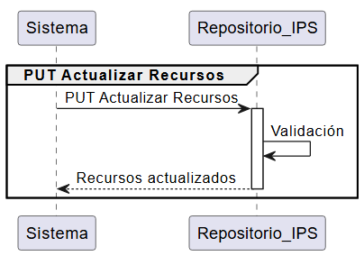
Definicion | En caso de que se requiera actualizar un recurso específico, asumiendo que este está creado, ya sea porque el paciente presentó una nueva condición, alergia, entre otros, entonces se deberá actualizar el recurso FHIR a través del sistema local. Este puede ser cualquiera de los recursos definidos dentro de la guía de resumen de embarazos a partir de la IPS nacional, comenzando por los mínimos obligatorios.

Actores
 | Sistema local
 | Repositorio IPS
Transacción
 | El sistema local envía la solicitud para la actualización de los recursos asociados al paciente. El repositorio IPS deberá validar si efectivamente se pueden actualizar los recursos. El repositorio responde confirmando que se actualizaron los recursos. En caso contrario, emite un aviso de que no se pudieron actualizar.

Operación FHIR (posterior)
 | PUT [URL_Base]/{TipeResource}/[id]
Recursos Vinculados (posterior)
 | Patient
 | Observation Obligatorio para los siguientes perfiles: * Estado de Embarazo (Obligatorio) * Resultados de Embarazo (Obligatorio) Opcional para los siguientes perfiles: * Hábitos de alcohol * Hábitos de drogas duras y blandas
 | AllergyIntolerance (Obligatorio)
 | Condition (Obligatorio)
 | Inmunization
 | MedicationStatement
 | Procedures (Obligatorio)
 | Medicamento (Obligatorio)
 | Organization
 | Practitioner
 | PractitionerRol
 | Composition
Respuesta FHIR
 | El servidor (repositorio) devolverá un OperationOutcome que: * Indique respuesta con errores * Confirme la actualización de los recursos asociados al paciente

